PRESENTACIÓN
MACRO PARA LA TABULACIÓN
DE
ENCUESTAS FUNCIONARIOS.
VERSIÓN (2021)

DEPARTAMENTO DE
GESTION AMBIENTAL LOCAL

INSTRUCCIONES
I.- INSTRUCCIONES
1.- Esta macro debe ser testeada antes de usar. En caso de que no funcione, esta deberá se habilitada para su apropiado funcionamiento,
de acuerdo a lo estipulado en el apartado II. Sobre Habilitación de macros.
2.- Se debe responder las preguntas de la hoja llamada ENCUESTA, de acuerdo a las respuestas de los entrevistados.
3.- Para enviar las respuestas a la base de datos se debe presionar el botón TABULACIÓN que se encuentra en la parte inferior del cuestionario.
4.- las respuestas se irán almacenando en la tabla de datos alojada en la hoja RESPUESTAS del presente libro.
5.- En la hoja GRÁFICOS, se irán realizando una tabla con el conteo de respuestas y se irá generando automáticamente el gráfico correspondiente para cada pregunta.
DATO IMPORTANTE: No realizar modificaciones al presente libro, ya que cualquier intervención puede generar errores en la macro, lo que eventualmente perjudicará la tabulación y posterior análisis de los resultados.
La información emanada de esta encuesta y su respectivo análisis deberá ser publicada y puesta a disposición de toda la comunidad, a través de la página web o cualquier otro medio del que disponga el municipio.

II.- HABILITACIÓN DE MACROS
Para Office 2010, las macros se deben habilitar realizando los siguientes pasos :
1.- Ir a Archivo --> Opciones
2.- En opciones aparecerá la opción de centros de confianza,. hacer un click sobre ella.
3.- Una vez presionada la opción Centros de Confianza, se deberá presionar la opción "Configuración de Centros de Confianza"
4.- En Configuración de Centros de Confianza, se deberá ir a "Configuración de macros" y presionar la opción "Habilitar todas las macros"
5.- Finalmente, se deberá presionar aceptar.
6.- En caso de tener algún inconveniente, puede escribir a Raúl Vergara, profesional del Departamento GAL del Ministerio del Medio Ambiente al correo rvergara@mma.gob.cl, o a Maximiliano Cox al correo mcox@mma.gob.cl

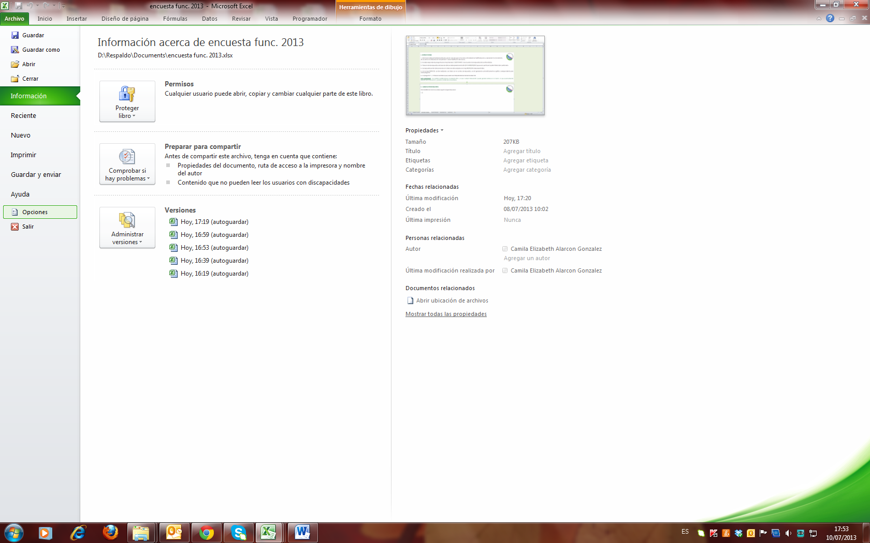

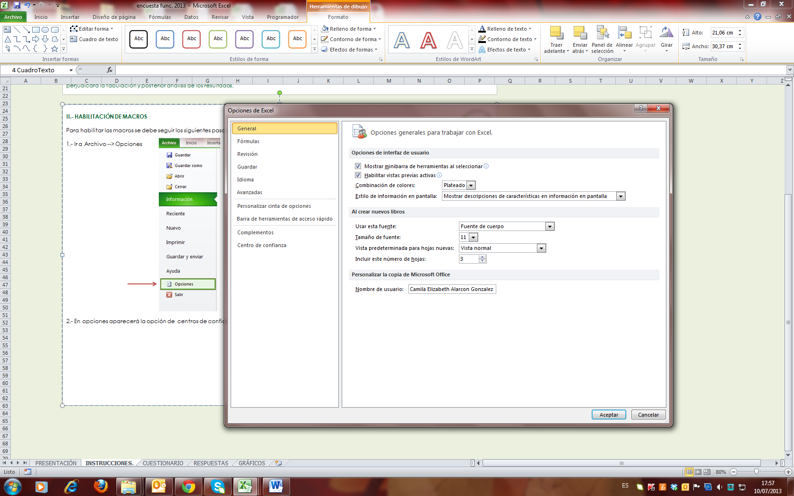

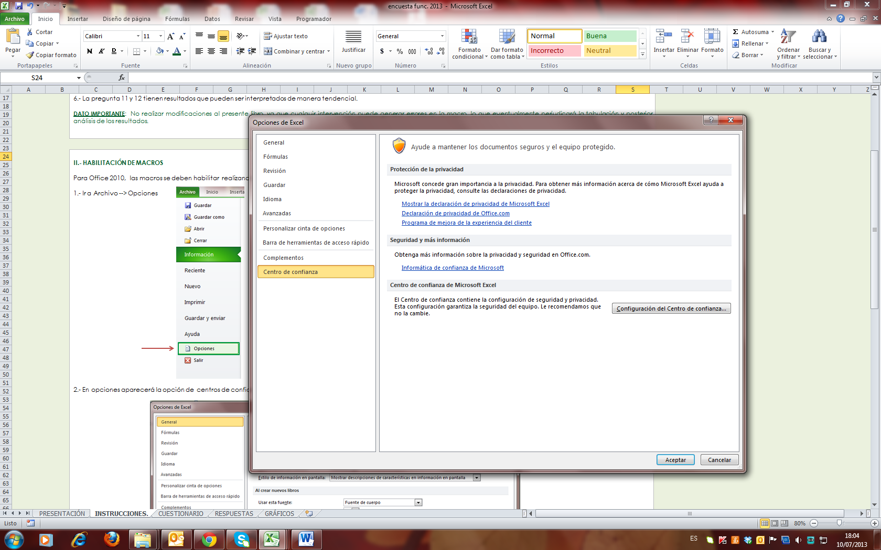

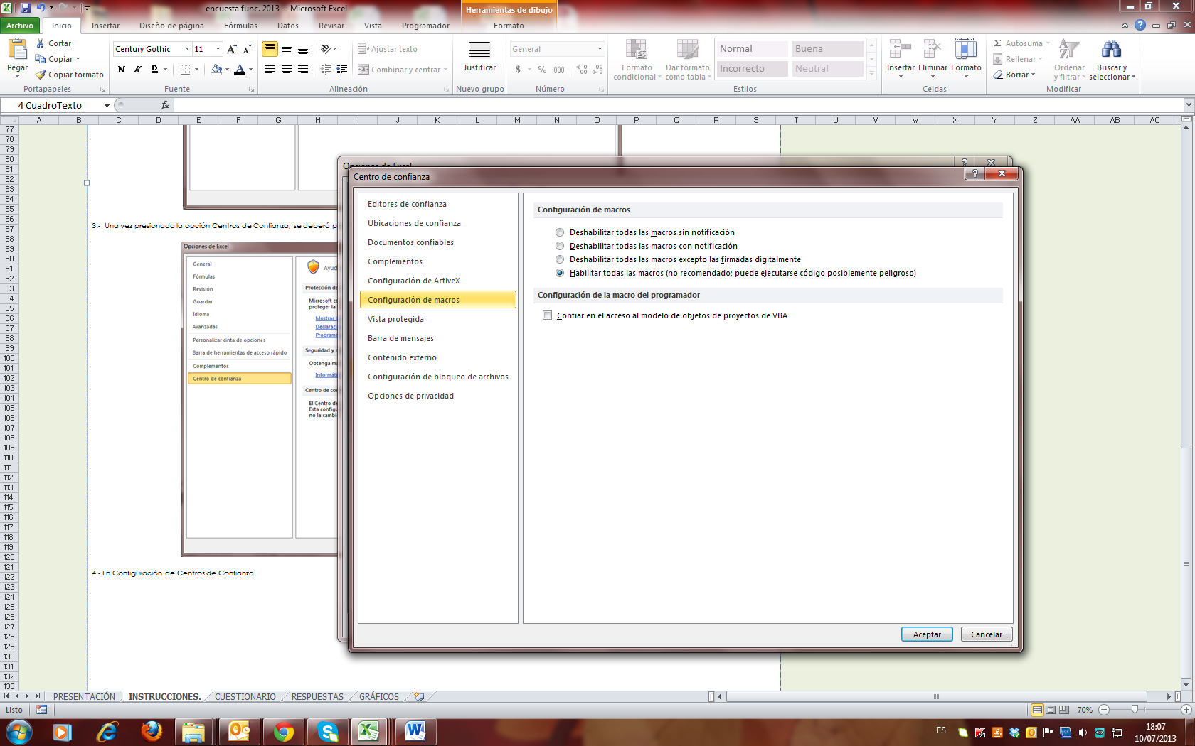

ENCUESTA
 |  |  |  |  | género | Femenino |  | Honorario
Género |  |  |  | a |  | Masculino |  | Contrata
Calidad Jurídica |  |  |  | b |  |  | Rural | Planta
Escalafón |  |  |  | c |  |  | Urbana
Rango de Edad |  |  |  | d |  |  | Mixta | Directivo
 |  |  |  | e |  |  |  | Profesional
Preguntas generales |  |  |  | f | Nivel de ingreso hogar |  | 160< | Técnico
 |  |  |  | g |  |  | 160-300 | Administrativo
1.- ¿Cuál de las siguientes instituciones, cree usted, que es la responsanble de elaborar las ordenanzas ambientales? |  |  |  | h |  |  | 301-600 | Auxiliar
 |  |  |  | i |  |  | 601-2000
 |  |  |  | j |  |  | >2000
 |  |  |  | k
Preguntas del ámbito municipal y comunal
 |  |  |  | 1 | Rango de edad |  | 16 - 20
2.- Considerando que el patrimonio está compuesto por la herencia que recibimos y que transmitimos a nuestra descendencia, y que formas parte de la identidad o lo más representativo de una comuna. |  |  |  | 2 |  |  | 21 - 30
 |  |  |  | 3 |  |  | 31- 40
a) ¿Podría mencionar, a su juicio, qué es lo más representativo del Patrimonio Natural de su comuna? (puede ser un lugar en particular, una planta o animal, algún elemento del paisaje, etc.) |  |  |  | 4 |  |  | 41 - 50
 |  |  |  | 5 |  |  | 51 - 60
a.1) En primer lugar: |  |  |  | 6 |  |  | 61 o más
a.2) En segundo lugar: |  |  |  | 7
 |  |  |  | 8
b) ¿Podría mencionar, a su juicio, qué es lo más representativo del Patrimonio Cultural de su comuna?
 |  |  |  |  | p1 | a) El Congreso
b.1) Patrimonio cultural material (una construcción, una obra artística, etc.): |  |  | Muy Buena |  |  | b) La Superintendencia del medioambiente
b.2) Patrimonio cultural inmaterial (una costumbre, rito, conocimiento, leyenda, etc.) |  |  | Buena |  |  | c) El Municipio
 |  |  | Regular |  |  | d) El Ministerio del medio ambiente
 |  |  | Mala |  |  | e) ministerio de salud
3.- El cambio climático afectará en su comuna principalmente a los siguientes ámbitos (marcar los más relevantes): |  |  | Muy Mala |  |  | f) No lo sé
 |  |  |  |  | p2 | a) Legal que permite normar y sancionar conductas ambientales de las empresas y el comercio.
3.1 |  | 3.1 Otro, en caso de opción 7: |  |  |  | b) Administrativo que permite normar y sancionar conductas ambientales de las personas.
3.2 |  | 3.2 Otro, en caso de opción 7: |  |  |  | c) Jurídico que permite normar y sancionar conductas ambientales de la comunidad.
 |  |  | Muy Mal |  |  | d) Financiero que permite normar y sancionar conductas ambientales de las personas.
4.- Ante la siguiente aformación: "mis colegas están muy preocupados por temas ambientales", usted estaría: |  |  | Mal |  |  | e) No lo sé
 |  |  | Ni mal ni bien
 |  |  | Bien |  |  | c) Alguna vez al mes
 |  |  | Muy Bien |  |  | d)rara vez
5.- Y respecto del territorio de la comuna, usted cree que la situación medio ambiental en los últimos 5 años ha: |  |  | No Sabe / No responde |  |  | e)Nunca

 |  |  |  |  |  | Totalmente de acuerdo
 |  |  | 1 |  |  | Más bien de acuerdo
6.- ¿Cuáles son los problemas ambientales que más afectan su comuna?. Priorice dos, según su gravedad. |  |  | 2 |  |  | Más bien en desacuerdo
 |  |  | 3 |  |  | Totalmente en desacuerdo
9.1 |  | 9.1.1 Otro, en caso de opción k: | 4 |  |  | Lo ignoro
9.2 |  | 9.2.1 Otro, en caso de opción k: | 5
 |  |  | No sabe / No responde
7.- Cómo evaluaría la contribución que hace el municipio a la protección o cuidado del medio ambiente en su comuna: |  |  |  |  |  | Totalmente de acuerdo
 |  |  |  |  |  | Más bien de acuerdo
 |  |  |  |  |  | Más bien en desacuerdo
 |  |  |  |  |  | Totalmente en desacuerdo
8.- En una escala de 1 a 5, donde 1 significa "muy mal" y 5 "muy bien", ¿Cómo evalúa en la práctica los siguientes servicios municipales? |  |  |  |  |  | No se pronuncia

 | a) Retiro de residuos sólidos domiciliarios (o basura) |  |  |  |  | Mejorado
 | b) Mantención de áreas verdes |  |  |  |  | Mantenido
 | c) Mantención del entorno limpio |  |  |  |  | Empeorado
 | d) Retiro y prevención de microbasurales |  |  |  |  | No sé
 | e) Fiscalización ambiental
 | f) Gestión en fomento de tenencia responsable de mascotas. |  |  |  |  | Totalmente de acuerdo
 | g) Atención de denuncias ambientales (sólo si ha denunciado) |  |  |  |  | Más bien de acuerdo
 | h) Retiro de escombros generados en el domicilio. (sólo si ha solicitado) |  |  |  |  | Más bien en desacuerdo
 | i) Otros (agregar si el municipio quiere evaluar otros servicios) |  |  |  |  | Totalmente en desacuerdo
 |  |  |  |  |  | No sabe / No responde

TABULACIÓN

GRÁFICOS
I.- ANÁLISIS DE RESULTADOS

 | 1.- ¿Cuál de las siguientes instituciones, cree usted, que es la responsanle de elaborar las ordenanzas ambientales?

Gráfico N°1

 | Detalle |  | Conteo
a | a) El Congreso |  | 2
b | b) La Superintendencia del medioambiente |  | 12
c | c) El Municipio |  | 58
d | d) El Ministerio del medio ambiente |  | 38
e | e) El Ministerio de salud |  | 3
f | f) No lo sé |  | 3

 | 2.- Para la pregunta 2 se deben presentar tablas de frecuencia.

 | 3.- El cambio climático afectará en su comuna principalmente a los siguientes ámbitos (marcar los más relevantes):

Gráfico N°3

 | Detalle | Conteo
1 | La salud de las personas | 42
2 | El equilibrio del medio ambiente (ecosistemas) | 69
3 | Las actividades económicas | 29
4 | La recurrencia de incendios forestales | 16
5 | La recurrencia de aluviones | 2
6 | La prolongación de la sequía | 72
7 | Otro | 1
8 | No sé | 1

 | 4.- Ante la siguiente aformación: "mis colegas están muy preocupados por temas ambientales", usted estaría:
Gráfico N°4

 | Detalle | Conteo
a | Totalmente de acuerdo | 38
b | Más bien de acuerdo | 45
c | Más bien en desacuerdo | 22
d | Totalmente en desacuerdo | 11

 | 5.- Y respecto del territorio de la comuna, usted cree que la situación medio ambiental en los últimos 5 años ha:
Gráfico N°5

 | Detalle | Conteo
a | Mejorado | 19
b | Mantenido | 15
c | Empeorado | 79
d | No sé | 3

 | 6.- ¿Cuáles son los problemas ambientales que más afectan su comuna?. Priorice dos, según su gravedad.

Gráfico N°6

 | Detalle |  | Conteo1
a | Contaminación atmosférica |  | 38
b | Contaminación por olores |  | 2
c | Contaminación acústica (ruidos) |  | 7
d | Contaminación del agua |  | 16
e | Contaminación del suelo |  | 15
f | Gestión de Residuos Sólidos Domiciliarios |  | 29
g | Microbasurales |  | 87
h | Pérdida de flora y/o fauna |  | 9
i | Tenencia irresponsable de mascotas |  | 26
j | Riesgos por incendios y otros riesgos naturales |  | 2
k | Otro: Indicar |  | 1

 | 7.- Cómo evaluaría la contribución que hace el municipio a la protección o cuidado del medio ambiente en su comuna:

Gráfico N°7

 | Detalle | Conteo
a | Muy Buena | 14
b | Buena | 30
c | Regular | 56
d | Mala | 14
e | Muy Mala | 2

 | 8.- En una escala de 1 a 5, donde 1 significa "muy mal" y 5 "muy bien", ¿Cómo evalúa en la práctica los siguientes servicios municipales?
 |  |  |  | 1 | 2 | 3 | 4 | 5 | No Sabe / No responde
 | Criterio |  |  | Muy Mal | Mal | Ni mal ni bien | Bien | Muy Bien | No Sabe / No responde | TOTAL
 | a) Retiro de residuos sólidos domiciliarios (o basura) |  |  | 12 | 14 | 31 | 40 | 17 | 2 | 116
 | b) Mantención de áreas verdes |  |  | 3 | 11 | 41 | 47 | 14 | 0 | 116
 | c) Mantención del entorno limpio |  |  | 7 | 22 | 47 | 28 | 6 | 6 | 116
 | d) Retiro y prevención de microbasurales |  |  | 21 | 42 | 30 | 17 | 3 | 3 | 116
 | e) Fiscalización ambiental |  |  | 20 | 30 | 36 | 15 | 7 | 8 | 116
 | f) Gestión en fomento de tenencia responsable de mascotas. |  |  | 9 | 22 | 36 | 33 | 10 | 6 | 116
 | g) Atención de denuncias ambientales (sólo si ha denunciado) |  |  | 4 | 6 | 24 | 14 | 7 | 61 | 116
 | h) Retiro de escombros generados en el domicilio. (sólo si ha solicitado) |  |  | 9 | 18 | 16 | 17 | 7 | 49 | 116

Gráfico N°8
 |  |  |  |  | Muy Mal | Mal | Ni mal ni bien | Bien | Muy Bien | No Sabe / No responde
a) Retiro de residuos sólidos domiciliarios (o basura) |  |  |  |  | 12 | 14 | 31 | 40 | 17 | 2
b) Mantención de áreas verdes |  |  |  |  | 3 | 11 | 41 | 47 | 14 | 0
c) Mantención del entorno limpio |  |  |  |  | 7 | 22 | 47 | 28 | 6 | 6
d) Retiro y prevención de microbasurales |  |  |  |  | 21 | 42 | 30 | 17 | 3 | 3
e) Fiscalización ambiental |  |  |  |  | 20 | 30 | 36 | 15 | 7 | 8
f) Gestión en fomento de tenencia responsable de mascotas. |  |  |  |  | 9 | 22 | 36 | 33 | 10 | 6
g) Atención de denuncias ambientales (sólo si ha denunciado) |  |  |  |  | 4 | 6 | 24 | 14 | 7 | 61
h) Retiro de escombros generados en el domicilio. (sólo si ha solicitado) |  |  |  |  | 9 | 18 | 16 | 17 | 7 | 49

 | Recordar que la información emanada de está encuesta y su respectivo análisis deberá ser publicada y puesta a disposición de toda la comunidad, a través de la página web o cualquier otro medio que disponga el municipio.

